ejercicio
Hoja de ayuda

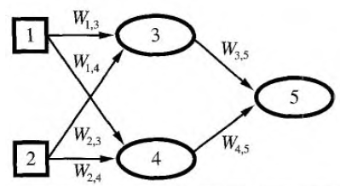
X1 | x2 | y
1 | 2 | 3
2 | 3 | 5
3 | 4 | 7
4 | 5 | 9

W(1,3) | 0.5
W(1,4) | 0.8
W(2,3) | 1
W(2,4) | 0.9
W(3,5) | 1.5
W(4,5) | 2

y = 1 / (e-x)

U3 | a3 | U4 | a4 | U5 | a5 | error
2.5 | 12.182493961 | 2.6 | 13.463738035 | 45.201217011 | 4.2720775055E+19 | 9.1253231066E+38

a₃
a₄

